FCP展示会・商談会シート
ＦＣＰ展示会・商談会シート |  |  |  |  | 記入日 | 2021 |  |  | 年 |  |  |  |  |  | ■ 出展企業紹介

 |  |  |  |  |  | 3 | 月 | 21 | 日 |  |  |  |  |  | 出展企業名 |  | 株式会社ソウルリバースバンキング

 |  |  |  |  |  |  |  |  |  |  | 第３.1版
■ 商品特性と取引条件 |  |  |  |  |  |  |  |  |  |  |  |  |  |  | 年間売上高 |  |  |  | 従業員数 （社員○名、パート○名など）

商品名 | 天国の野菜の中力粉（農林61号） |  |  |  |  |  |  |  |  |  |  |  |  |  | 代表者氏名 |  | 代表取締役 野上 昭治 |  |  | 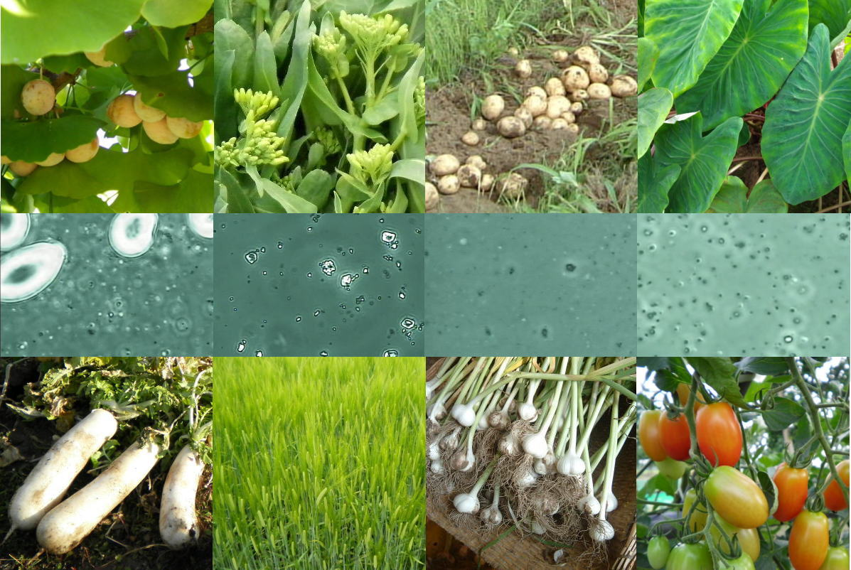 写真

 |  |  |  |  |  |  |  |  |  |  |  |  |  |  | メッセージ |  | 弊社のオリジナル農産物は、銀杏と小麦です。 他の事業分野として、弊社農場の作物の分子運動を顕微鏡観察し、それらの映像解析から技術確立したオリジナル農法を、全国の農家の皆様にご提供しています。
提供可能時期 （最もおいしい時期を（ ）内に記載） | 7月以降通年 |  | （いつでも美味しい） | 賞味期限／消費期限 |  |  |  | 賞味期限 |  | 製粉日より6ヶ月 |  | 消費期限 |  | 冷凍保存で2年

主原料産地 （漁獲場所等） |  |  |  | JANコード （13桁もしくは８桁）

内容量 | 500ｇ |  |  | 希望小売価格 |  |  |  | 税抜 |  | ¥900 |  | 税込（切捨） |  | ¥972
 |  |  |  |  |  |  |  |  |  |  |  | 税率 | 8%
1ケースあたり入数 |  |  |  | 保存温度帯 |  |  |  | 冷蔵 |  |  |  | 冷凍は長期保存可 |  |  | ホームページ |  | http://www.nogami.co.jp/tengoku/index.html

発注リードタイム |  |  |  | 販売エリアの制限 |  |  |  | ◯ 無 ◯ 有→ |  |  |  |  |  |  | 会社所在地 | 〒 | 323-1105 | 栃木市藤岡町甲1687－1

最大・最小ケース納品単位 （◎ケース／日 など単位も記載） | 最大 | 最小 |  | ケースサイズ（重量） |  |  |  | 縦(㌢) × 横(㌢) × 高さ(㌢） |  |  |  |  |  | 重量（㌔） | 工場等所在地 | 〒

認証等 （商品・工場・農場等） | □有機JAS □ISO ※ □HACCP ※ □農業生産工程管理(GAP) ※ |  |  |  |  |  |  |  |  |  |  |  |  |  | 担当者 |  | 野上 導子 |  | E - m a i l | soulinfo@nogami.co.jp

 | □その他(右に記入→) |  |  |  |  |  |  |  |  |  |  |  |  |  | T E L |  | 0282-61-1161 |  | F A X | 0282-61-1141
 | ※印のものは、具体的な取得内容を記載 →

ターゲット | 売り先 | □外食 □中食 □商社・卸売 □メーカー □スーパーマーケット □百貨店 □その他小売 □ホテル・宴会・レジャー （□業務用対応可能 □ギフト対応可能 ） □その他 （右に記入→） |  |  |  |  |  |  |  |  |  |  |  |  | ■ 生産・製造工程アピールポイント ※農産品の場合は栽培面積・年間収穫量なども記載

 | お客様 （性別・年齢層など）

利用シーン （利用方法・おすすめレシピ等） | 天ぷらがサクサク揚がると評判です。また発酵能力が高く粘りが強いため、パン作りにも使えます。

商品特徴 | 20年間、除草剤も農薬も使わない畑で生産しています。 弊社が生産する農産物には独特な清浄感の食味があり、その由来から「天国の野菜（登録商標）」というネーミングがつきました。（この食味感覚は個人差があります） 県外の自然食品店様が常連のお客様となっています。

 |  |  |  |  |  |  |  |  |  |  |  |  |  |  | 写 真
 |  |  |  |  |  |  |  |  |  |  |  |  |  |  | 写真 |  |  | 写真 |  | 写真
■ 商品写真

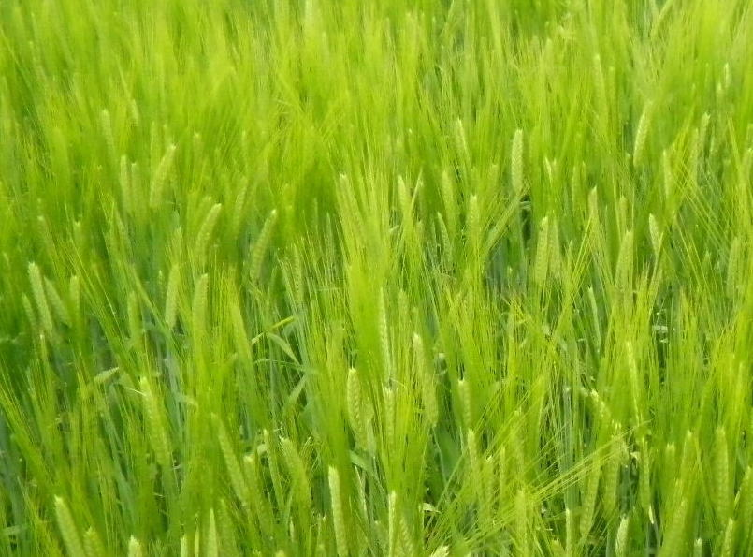 写真 商品の全体がわかる写真を貼付 |  |  |  | 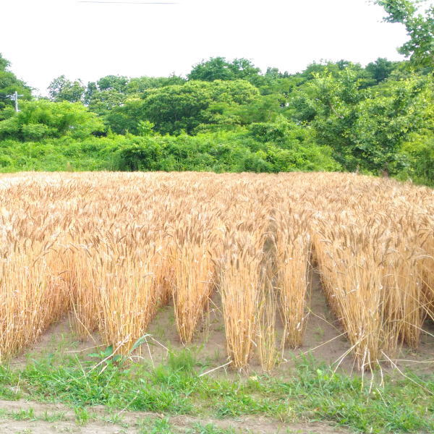 一括表示 （現物の写真を字が読めるように画像で貼付）

 |  |  |  |  |  |  |  |  |  |  |  |  |  |  | ■ 品質管理情報

 |  |  |  |  |  |  |  |  |  |  |  |  |  |  | 商品検査の有無 |  | ◯ 無 ◯ 有→具体的に

 |  |  |  |  |  |  |  |  |  |  |  |  |  |  | 衛生管理への取組 |  | 生産・製造 工程の管理

 |  |  |  | ア レ ル ギ ー 表 示 （ 特 定 原 材 料 ） ※使用している項目には☑が入っています。 |  |  |  |  |  |  |  |  |  |  |  |  | 従業員の管理

 |  |  |  | 表示義務有 |  | □えび □かに ☑小麦 □そば □卵 □乳 □落花生
 |  |  |  |  |  |  |  |  |  |  |  |  |  |  |  |  | 施設設備の管理
 |  |  |  | 表示を奨励 （任意表示） |  | □あわび □いか □いくら □オレンジ □カシューナッツ □キウイフルーツ □牛肉 □くるみ □ごま □さけ □さば □大豆 □鶏肉 □バナナ □豚肉 □まつたけ □もも □やまいも □りんご □ゼラチン □アーモンド

 |  |  |  |  |  |  |  |  |  |  |  |  |  |  | 危 機 管 理 体 制 |  | 担当者連絡先 | 担当者名または 担当部署名 |  | 連絡先

 |  |  |  | 備考 |  | （当商品以外にアレルゲンを扱っている場合はその旨を記入） |  |  |  |  |  |  |  |  |  |  | 危機管理に関する対応や生産物賠償責任保険(PL保険)の加入など

※今後ＦＣＰ事務局がシート普及拡大のためにセミナー等で掲載内容の紹介を行うことについて 右欄に○をして下さい。（無記入の場合は紹介しません。） |  |  |  |  |  |  |  |  |  |  |  |  | 承諾 ・ 拒否 |  | このシートは農林水産省フード・コミュニケーション・プロジェクト（FCP）により、作成されました。詳しくはhttp://www.maff.go.jp/j/shokusan/fcp/index.htmlをご覧下さい。

